상품제안서
레이스 실리콘컵받침 | 상품코드: S25395

 |  |  |  |  |  |  | 02-713-8555 | www.synergygift.co.kr
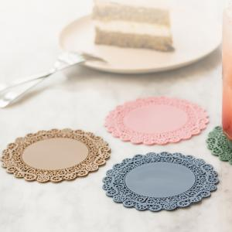

【상세/제작정보】

【인쇄/포장옵션】 | 실크, 레이저 / OPP(비닐)

【공급단가】 | 수량 | 500~ | 1,000~ | 3,000~ | 5,000~ | 10,000~
*VAT별도 | 소형 | 1,280원 | 1,230원 | 1,180원 | 1,140원 | 1,110원
 | 중형 | 1,480원 | 1,430원 | 1,370원 | 1,320원 | 1,280원
 | 대형 | 1,950원 | 1,880원 | 1,810원 | 1,740원 | 1,690원

【상품 URL】 | https://www.synergygift.co.kr:443/src/goods_detail.php?gdno=25395

